역순 만들기
역순 만들기

역순으로 만들기(howmany = 6) |  |  |  |  |  |  | 파이썬 역순 | Data.Reverse()
 | Data
 | 0 | 1 | 2 | 3 | 4 | 5 | '' data.reverse() 구현 ''' data = [i for i in range(1,7)] howmany = len(data) for i in range(howmany): data[i], data[howmany-i] = data[howmany-i], data[i] print(data)
 | 1 | 2 | 3 | 4 | 5 | 6
howmany-1-0
i = 0 | 0 |  |  |  |  | 5
 | 0 | 1 | 2 | 3 | 4 | 5
 | 6 | 2 | 3 | 4 | 5 | 1
howmany-1-1
i = 1 |  | 1 |  |  | 4
 | 0 | 1 | 2 | 3 | 4 | 5
 | 6 | 5 | 3 | 4 | 2 | 1
howmany-1-2
i = 2 |  |  | 2 | 3
 | 0 | 1 | 2 | 3 | 4 | 5
 | 6 | 5 | 4 | 3 | 2 | 1

교환이 되는 것은?
Data[i]
Data[ howmany-1-i ]

역순으로 만들 경우 몇번? |  |  |  | 3 | 번

역순 예제
주어진 범위를 역순하기
예) start = 3, end = 5
Data
0 | 1 | 2 | 3 | 4 | 5 |  |  |  | '' 주어진 범위만 뒤집기 추천 문제 : 백준 10811 바구니 뒤집기 ''' data = [i for i in range(1, 7)] # 범위 지정 start = 3 end = 5 dummy = data[start:end + 1] dummy.reverse() #바꾼 값으로 수정 data[start:end + 1] = dummy print(data)
1 | 2 | 3 | 4 | 5 | 6
1
 | dummy 리스트에 역순으로 만들 데이터를 옮긴다

dummy = Data[3:6] |  |  |  |  | dummy
 |  |  |  |  | 0 | 1 | 2 |  | 0 | 1 | 2 | 3 | 4 | 5
dummy = Data[start:end+1] |  |  |  |  | 4 | 5 | 6 |  | 1 | 2 | 3 | 6 | 5 | 4
2
 | dummy 리스트를 역순으로 변경한다.

dummy.reverse() |  |  |  |  | dummy
 |  |  |  |  | 0 | 1 | 2
 |  |  |  |  | 6 | 5 | 4
3
 | Data 리스트의 주어진 범위에 dummy 리스트에 있는 값을 옮긴다.

Data[3:6] = dummy |  |  |  |  | Data
 |  |  |  |  | 0 | 1 | 2 | 3 | 4 | 5
Data[start:end+1] = dummy |  |  |  |  | 1 | 2 | 3 | 6 | 5 | 4

추천 문제 백준 10811 바구니 뒤집기

itoa
itoa

123 |  | Data
val |  | 0 | 1 | 2 |  | data = ['1','2','3'] val = 0 for i in range(len(data)): val = val*10+int(data[i]) print(val)
 |  | 1' | 2' | 3'
1
 | 자릿수를 세기 위해 temp에 저장 후 0이 될 때까지 10으로 나눈다
123 |  | 0
temp |  | howmany

12 |  | 1
temp |  | howmany

1 |  | 2
temp |  | howmany

0 |  | 3
temp |  | howmany

2
 | 자리수 만큼의 리스트를 만든다.

Data
0 | 1 | 2

3
 | 10으로 나눈 나머지를 리스트 뒤에서부터 채운 후 10으로 나눈다

Data |  |  |  | 123 | %10=3
0 | 1 | 2 |  | val
 |  | 3

Data
0 | 1 | 2 |  | 12 | %10=2
 | 2 | 3 |  | val

Data
0 | 1 | 2 |  | 1 | %10=1
1 | 2 | 3 |  | val

소수판별
소수 판별

10이 소수인지 판별
 |  |  |  |  | 2 | 3 | 4 | 5 | 6 | 7 | 8 | 9 | 10

10 | % | 2 | = | 0

1
11이 소수인지 판별
 |  | 11//2 + 1, 6까지 체크

for div in range(2, now // 2 + 1):
 |  |  |  |  | 2 | 3 | 4 | 5 | 6 | 7 | 8 | 9 | 10 | 11
11 | % | 2 | = | 1
11 | % | 3 | = | 2
11 | % | 4 | = | 3
11 | % | 5 | = | 1 |  |  |  |  |  |  |  | 1부터 끝까지-초급
11 | % | 6 | = | 5 |  |  |  |  |  |  |  | 1부터 절반-중급
2
 |  |  |  |  |  |  |  |  |  |  |  | 1부터 루트까지-고급
 |  | sqrt(11) = 3.****, 3까지 체크해도 충분 |  |  |  |  |  |  |  |  |  | 1부터 루트까지 소수만-고인물

 |  |  |  |  | 2 | 3 | 4 | 5 | 6 | 7 | 8 | 9 | 10 | 11
11 | % | 2 | = | 1
11 | % | 3 | = | 2
for div in range(2, int(math.sqrt(now))+1):

3
 |  | 제곱근까지 소수만 체크(예 : 19)
 |  |  |  |  | 2 | 3 | 5 | 7 | 11 | 13 | 17 | 19
19 | % | 2 | = | 1
19 | % | 3 | = | 1

view
1206. [S/W 문제해결 기본] 1일차 - View

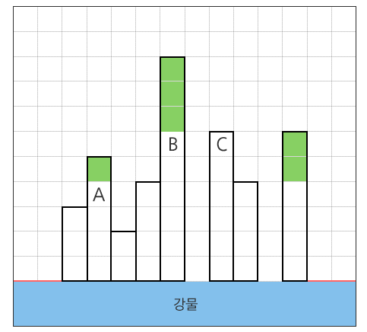

 | 0 | 0 | 3 | 5 | 2 | 4 | 9 | 0 | 6 | 4 | 0 | 6 | 0 | 0

